상품제안서
패션17쪽(누드)부채(250mm) | 상품코드: S20018

 |  |  |  |  |  |  | 02-713-8555 | www.synergygift.co.kr
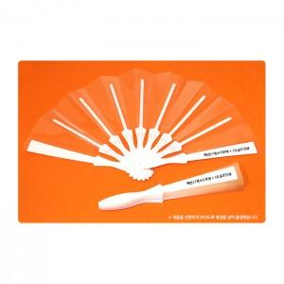

【상세/제작정보】 | <p><span style="font-size: 14pt;">※ 투명원단을 조립한 살대에 실크인쇄를 하는 제품입니다.(1도 포함가)</span></p><p>&nbsp;</p>

【인쇄/포장옵션】 | 실크 / 포장불가능

【공급단가】 | 수량 | 200~ | 500~ | 1,000~ | 3,000~ | 5,000~
*VAT별도 | 단가 | 1,460원 | 1,160원 | 1,050원 | 1,010원 | 960원

【상품 URL】 | https://www.synergygift.co.kr:443/src/goods_detail.php?gdno=18877

